RESUMEN
DPTO CAJAMARCA: PAREJAS PROTEGIDAS SEGÚN TIPO DE METODO DE PLANIFICACION FAMILIAR, JULIO 2018 |  |  |  | DPTO CAJAMARCA: % DE PAREJAS PROTEGIDAS SEGÚN TIPO DE METODO DE PLANIFICACION FAMILIAR, JULIO 2018
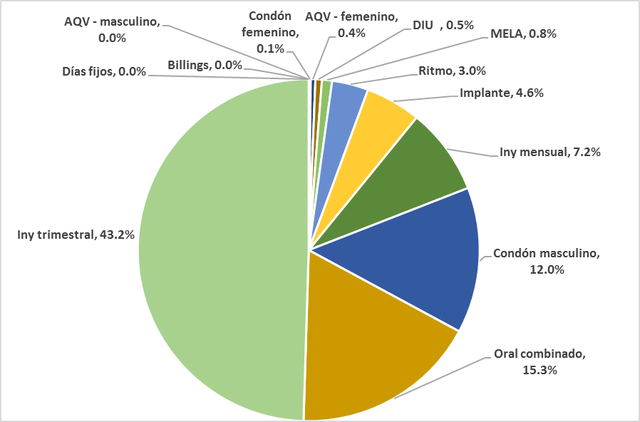
INDICADOR | META 2018 | AVANCE A JULIO | % AVANCE
IG003-01: % de parejas protegidas con algún método de PPFF | 134,355 | 45,303 | 33,7 %
IG003-02: % de parejas protegidas - DIU | 51,983 | 276 | 0.53%
IG003-03: % de parejas protegidas - Oral combinado | 51,983 | 7,975 | 15.34%
IG003-04: % de parejas protegidas - Iny mensual | 51,983 | 3,720 | 7.16%
IG003-05: % de parejas protegidas - Iny trimestral | 51,983 | 22,432 | 43.15%
IG003-06: % de parejas protegidas - Implante | 51,983 | 2,371 | 4.56%
IG003-07: % de parejas protegidas - Condón masculino | 51,983 | 6,249 | 12.02%
IG003-08: % de parejas protegidas - Condón femenino | 51,983 | 68 | 0.13%
IG003-09: % de parejas protegidas - AQV - femenino | 51,983 | 198 | 0.38%
IG003-10: % de parejas protegidas - AQV - masculino | 51,983 | 12 | 0.02%
IG003-11: % de parejas protegidas - MELA | 51,983 | 436 | 0.84%
IG003-12: % de parejas protegidas - Billings | 51,983 | 4 | 0.01%
IG003-13: % de parejas protegidas - Ritmo | 51,983 | 1,559 | 3.00%
IG003-14: % de parejas protegidas - Días fijos | 51,983 | 2 | 0.00%

FUENTE: OITE - DIRESA CAJAMARCA - HIS JULIO 2018 |  |  |  |  | FUENTE: OITE - DIRESA CAJAMARCA - HIS JULIO 2018

DPTO CAJAMARCA: PAREJAS PROTEGIDAS SEGÚN TIPO DE METODO DE PLANIFICACION FAMILIAR, JULIO 2018

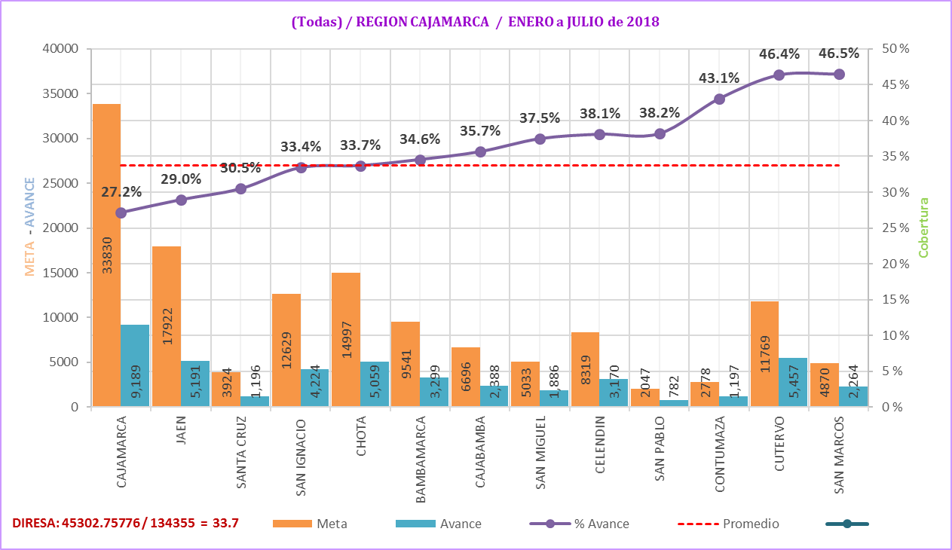

FUENTE: OITE - DIRESA CAJAMARCA - HIS JULIO 2018

